外排水系统
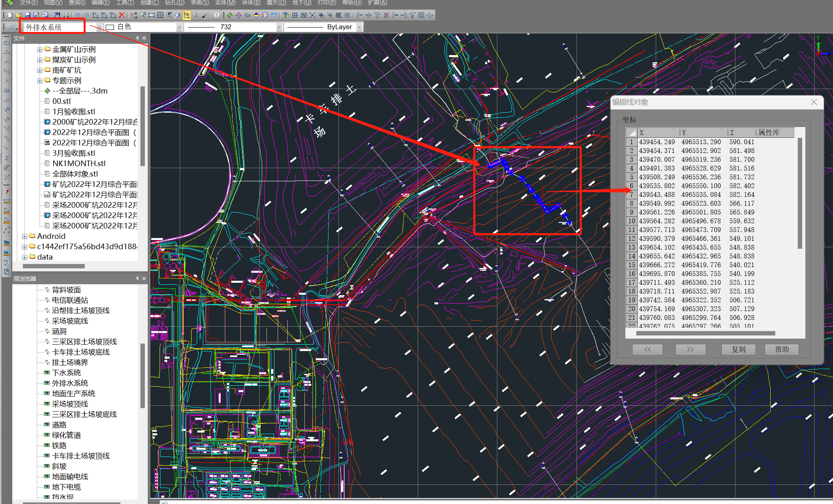
4965513.29 | 439454.249 | 590.041
4965512.902 | 439454.371 | 581.498
4965519.236 | 439470.007 | 581.7
4965528.629 | 439491.383 | 581.516
4965536.236 | 439508.249 | 581.732
4965550.1 | 439535.802 | 582.402
4965535.084 | 439543.488 | 582.164
4965523.603 | 439549.992 | 566.117
4965501.805 | 439561.226 | 565.849
4965496.678 | 439564.282 | 559.632
4965473.709 | 439577.713 | 557.948
4965466.361 | 439590.379 | 549.101
4965435.655 | 439654.102 | 548.838
4965432.965 | 439655.642 | 548.838
4965419.776 | 439666.272 | 540.021
4965385.755 | 439695.87 | 540.199
4965360.21 | 439711.493 | 525.112
4965352.987 | 439718.711 | 525.183
4965322.352 | 439742.584 | 506.721
4965307.323 | 439754.169 | 507.129
4965299.764 | 439760.083 | 506.928
4965297.266 | 439762.075 | 505.101
4965285.719 | 439771.353 | 504.999
4965282.964 | 439773.843 | 502.171
4965266.847 | 439786.524 | 501.411
4965266.51 | 439786.991 | 502.311
4965245.29 | 439800.908 | 483.476
4965222.115 | 439815.344 | 478.784
4965235.59 | 439838.764 | 478.476
4965246.215 | 439857.352 | 478.145
4965254.101 | 439871.202 | 477.923
4965263.911 | 439888.696 | 477.384
4965208.491 | 439922.751 | 476.327
4965192.825 | 439932.071 | 461.967
4965154.367 | 439955.29 | 462.444

上水系统
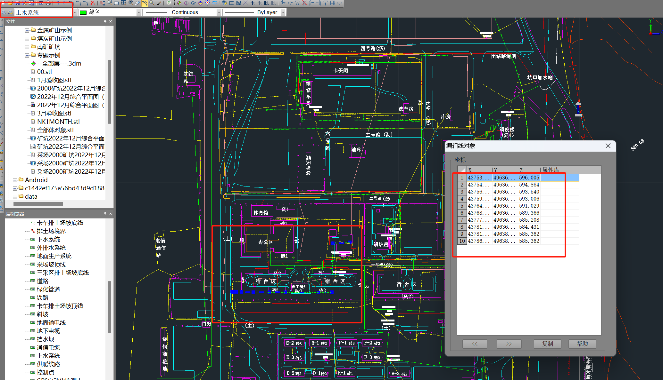
4963696.312 | 437539.035 | 596.005
4963696.505 | 437549.078 | 594.864
4963696.642 | 437564.899 | 593.54
4963696.147 | 437597.776 | 593.006
4963695.947 | 437641.598 | 591.029
4963695.658 | 437686.353 | 589.366
4963695.17 | 437777.987 | 585.208
4963695.328 | 437815.181 | 584.431
4963831.781 | 437817.274 | 585.362
4963834.159 | 437865.072 | 585.362

供暖线路
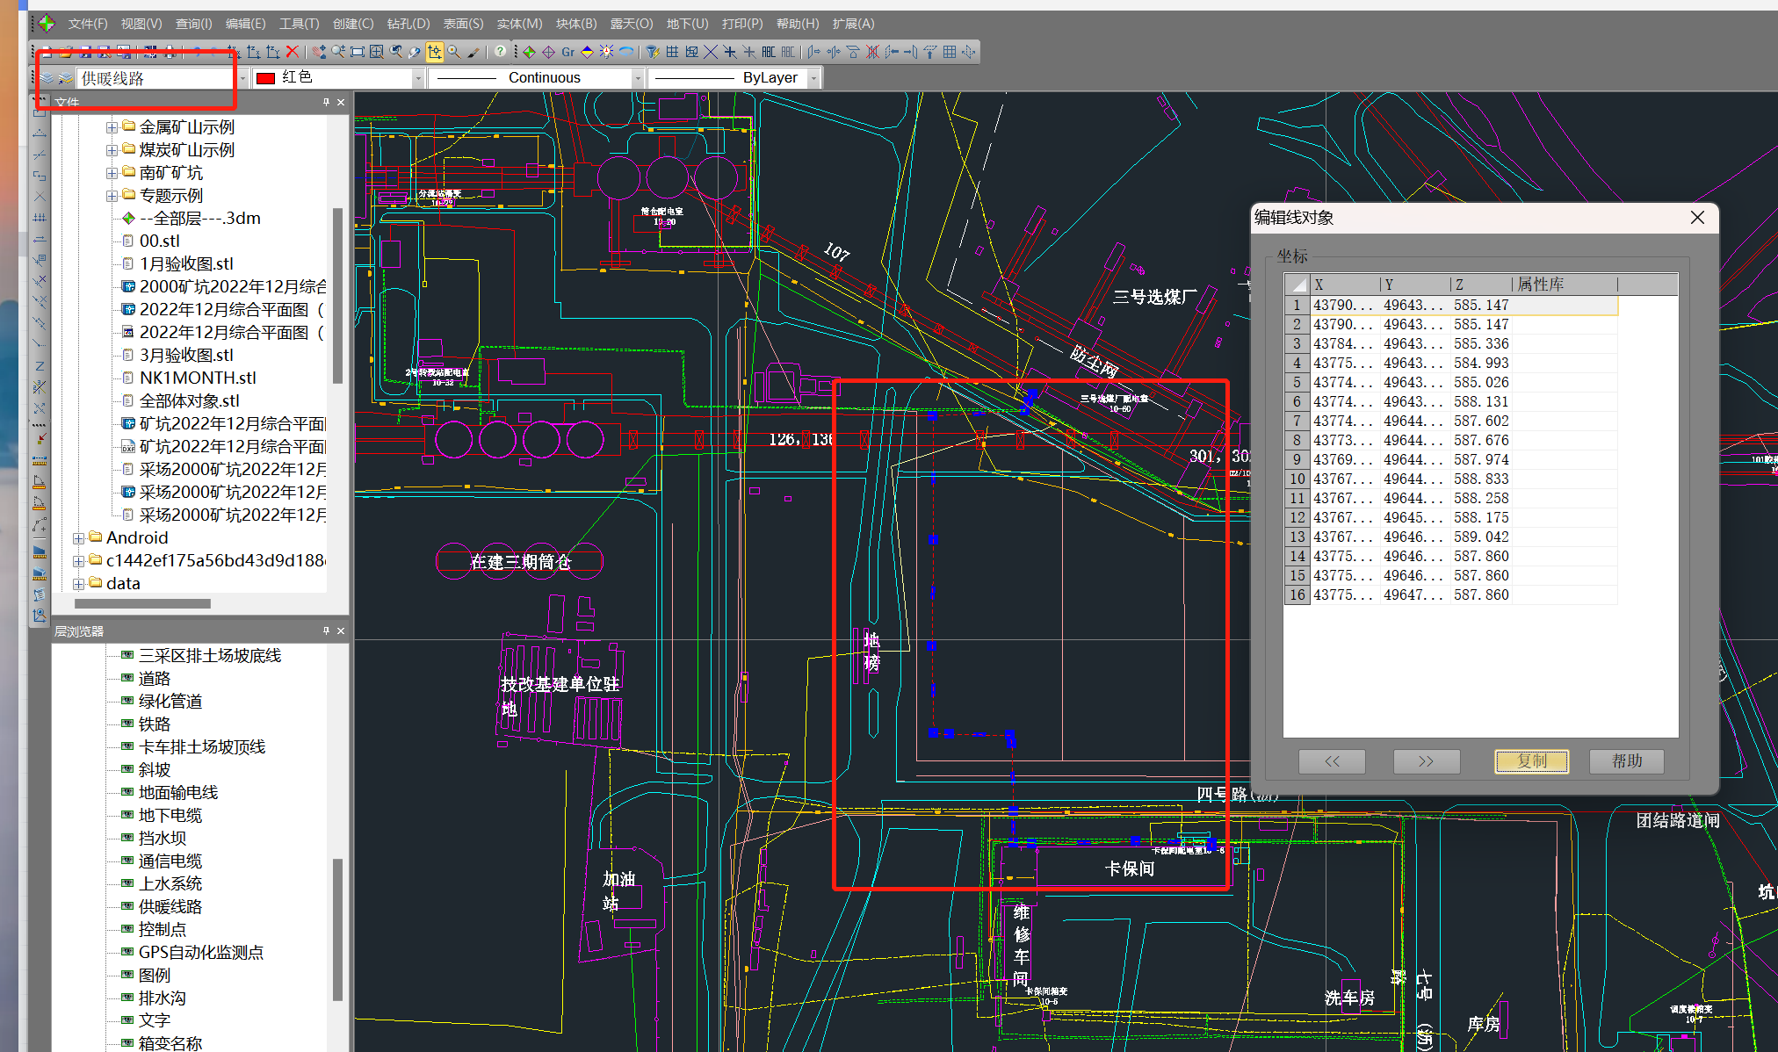
4964328.811 | 437906.493 | 585.147
4964332.288 | 437906.491 | 585.147
4964333.552 | 437843.929 | 585.336
4964331.61 | 437758.476 | 584.993
4964332.368 | 437742.919 | 585.026
4964358.096 | 437742.965 | 588.131
4964413.749 | 437741.575 | 587.602
4964420.944 | 437739.883 | 587.676
4964421.53 | 437690.147 | 587.974
4964422.318 | 437677.412 | 588.833
4964494.47 | 437675.899 | 588.258
4964582.143 | 437676.991 | 588.175
4964683.85 | 437676.788 | 589.042
4964688.442 | 437752.126 | 587.86
4964695.599 | 437755.209 | 587.86
4964701.768 | 437758.627 | 587.86

消防管道
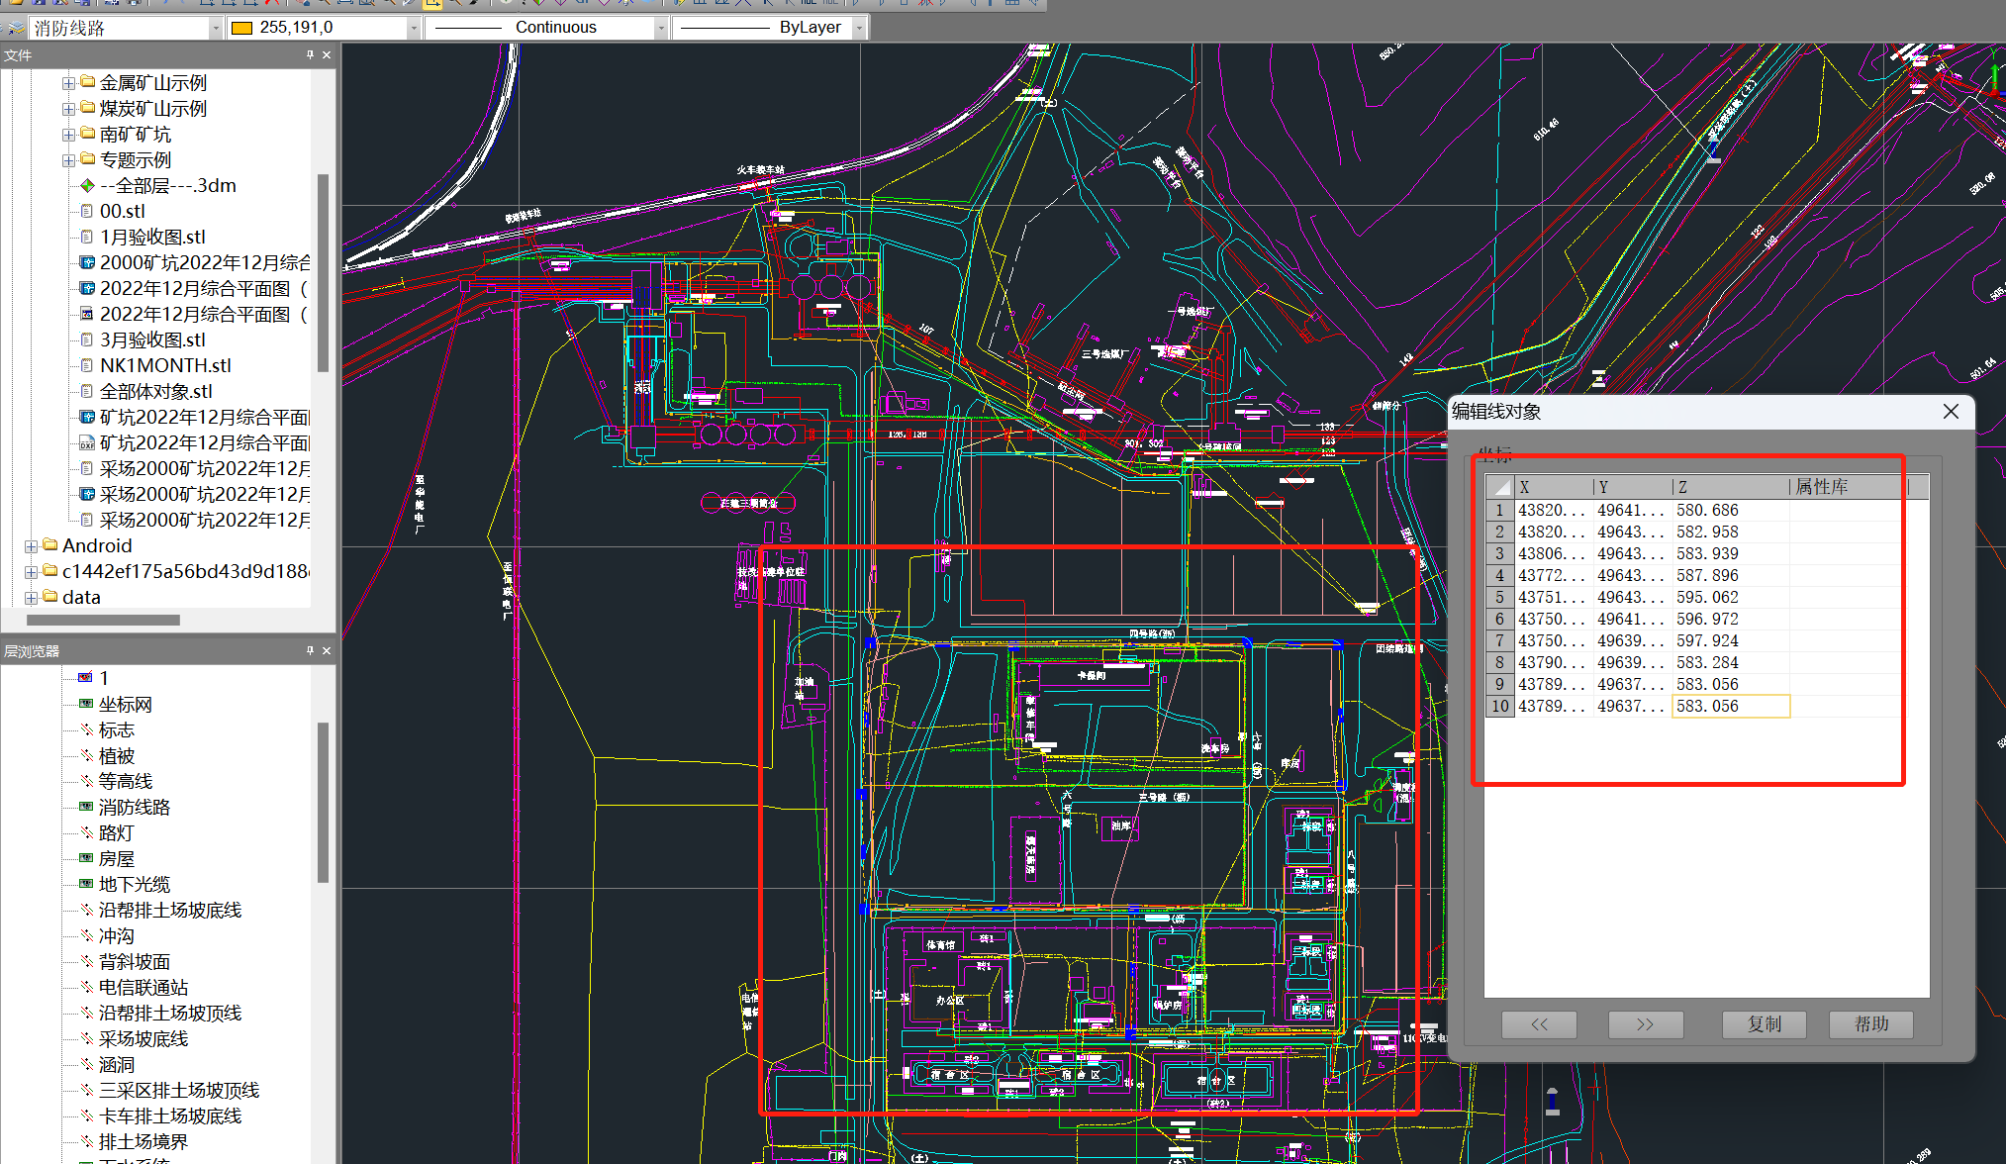
4964149.381 | 438207.565 | 580.686
4964355.997 | 438201.908 | 582.958
4964357.934 | 438068.681 | 583.939
4964353.99 | 437726.112 | 587.896
4964358.648 | 437515.286 | 595.062
4964136.379 | 437502.436 | 596.972
4963968.822 | 437506.847 | 597.924
4963968.26 | 437901.641 | 583.284
4963790.632 | 437897.443 | 583.056
4963784.598 | 437897.389 | 583.056

